Perfiles
CÁLCULO DE COSTES DE PERFILES
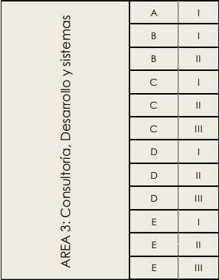
 | ÁREA |  | TRIENIOS | 5%
 | GRUPO |  | SEGURIDAD SOCIAL | 31.40%
 | NIVEL |  | ACTUALIZACIÓN TECNOLÓGICA | 0.00%
 | SALARIO SEGÚN CONVENIO (INCLUYE PLUS DE CONVENIO) | 26,790.00 € | DIETAS Y TRANSPORTE | 5.00%
 | AÑOS DE EXPERIENCIA EXIGIDA | 10.00 € | BENEFICIO INDUSTRIAL | 6.00%
 | TRIENIOS APLICADOS | 3 | GASTOS GENERALES | 13.00%
 | COMPLEMENTO POR ANTIGÜEDAD | 4,018.50 €
 | SALARIO TOTAL | 30,808.50 €
 | CUOTAS A LA SEGURIDAD SOCIAL | 9,673.87 €
 | COSTE LABORAL PARA LA EMPRESA | 40,482.37 €
 | ACTUALIZACIÓN TECNOLÓGICA | 0.00 €
 | DIETAS Y TRANSPORTE | 2,024.12 €
 | BENEFICIO INDUSTRIAL | 2,428.94 €
 | GASTOS GENERALES | 5,262.71 €
 | TARIFA POR HORA | 27.89 €

